Špecifikácia farby
Špecifikácia predmetu obstarávania
Por.č. | Špecifikácia predmetu obstarávania | Grafické vyobrazenie | MJ | množstvo MJ | jednotková cena bez DPH | cena za požadované množstvo ks | Stĺpec1
1 | Logo DPB Materiál: transparentná samolepiaca fólia Potlač: biela Rozmer: 713 x 210 mm |  | ks | 300
2 | Logo DPB Materiál: transparentná samolepiaca fólia Potlač: biela Rozmer: 640 x 190 mm |  | ks | 150
3 | Logo DPB malé Materiál: transparentná samolepiaca fólia Potlač: biela Písmo: Roboto, výška písma 8 mm Rozmer: 140 x 160 mm |  | ks | 100
4 | Logo IDS BK Materiál: transparentná samolepiaca fólia Potlač: biela Rozmer: 210 x 210 mm |  | ks | 300
5 | Logo IDS BK Materiál: transparentná samolepiaca fólia Potlač: biela Rozmer: 190 x 190 mm |  | ks | 150
6 | Evidenčné číslo štvorznakové so skratkou DPB Materiál: biela samolepiaca fólia; vyrezané čísla na prenosnej fólii (používa sa druh lepidla, ktoré nespôsobí trhanie nálepky pri jej výmene) Písmo: Roboto Condensed Bold, výška 100 mm Poznámka: Jednotlivé číslice sú variabilné v rozsahu 0-9 |  | ks | 300
7 | Evidenčné číslo štvorznakové Materiál: biela samolepiaca fólia; vyrezané čísla na prenosnej fólii (používa sa druh lepidla, ktoré nespôsobí trhanie nálepky pri jej výmene) Písmo: Roboto Condensed Bold, výška 100 mm Poznámka: Jednotlivé číslice sú variabilné v rozsahu 0-9 |  | ks | 500
8 | Evidenčné číslo štvorznakové (interiér) Materiál: biela alebo čierna samolepiaca fólia; vyrezané čísla na prenosnej fólii (používa sa druh lepidla, ktoré nespôsobí trhanie nálepky pri jej výmene) Písmo: Roboto Condensed Bold, výška 70 mm Poznámka: Jednotlivé číslice sú variabilné v rozsahu 0-9 |  | ks | 500
9 | Označenie kabíny Materiál: čierna samolepiaca fólia; vyrezané písmená A alebo B na prenosnej fólii Rozmer: Roboto Condensed Bold, výška 70 mm |  | ks | 100
10 | Označenie depa Materiál: transparentná samolepiaca fólia Rozmer: 140x45 mm Poznámka: štyri verzie nálepky za predpokladu zachovania rozmerov |  | ks | 100
11 | Vodiaci, asistenčný, signálny pes Materiál: polymerická samolepiaca fólia biela Potlač: modrá Rozmer: priemer 130 mm (rozmer platí vrátane bieleho okraju) Poznámka: Piktogram je variabilný za predpokladu zachovania rozmerov nálepky |  | ks | 300
12 | Miesto pre osoby so zníženou pohyblivosťou Materiál: polymerická samolepiaca fólia biela Potlač: modrá Rozmer: priemer 130 mm (rozmer platí vrátane bieleho okraju) Poznámka: Piktogram je variabilný za predpokladu zachovania rozmerov nálepky |  | ks | 500
13 | Miesto pre detský kočík Materiál: polymerická samolepiaca fólia biela Potlač: modrá Rozmer: priemer 130 mm (rozmer platí vrátane bieleho okraju) Poznámka: Piktogram je variabilný za predpokladu zachovania rozmerov nálepky |  | ks | 500
14 | Bezpečný výhľad vodiča/Nerozprávajte s vodičom za jazdy Materiál: polymerická samolepiaca fólia biela Potlač: modrá Rozmer: priemer 130 mm (rozmer platí vrátane bieleho okraju) Poznámka: Piktogram je variabilný za predpokladu zachovania rozmerov nálepky |  | ks | 300
15 | Miesto pre Invalidný vozík Materiál : polymerická samolepiaca fólia biela Potlač: modrá Rozmer: priemer 130 mm (rozmer platí vrátane bieleho okraju) Poznámka: Piktogram je variabilný za predpokladu zachovania rozmerov nálepky |  | ks | 500
16 | Miesto pre umiestnenie bicykla Materiál: polymerická samolepiaca fólia biela Potlač: modrá Rozmer: priemer 130 mm (rozmer platí vrátane bieleho okraju) Poznámka: Piktogram je variabilný za predpokladu zachovania rozmerov nálepky |  | ks | 500
17 | Miesto pre tehotnú matku / matku s dieťaťom Materiál: polymerická samolepiaca fólia biela Potlač: modrá Rozmer: priemer 130 mm (rozmer platí vrátane bieleho okraju) Poznámka: Piktogram je variabilný za predpokladu zachovania rozmerov nálepky |  | ks | 500
18 | Maximálna premávková rýchlosť Materiál: polymerická samolepiaca fólia biela Potlač: čierna, červená Rozmer: priemer 130 mm (rozmer platí vrátane bieleho okraju) Poznámka: Piktogram je variabilný za predpokladu zachovania rozmerov nálepky |  | ks | 300
19 | Viacvýznamová spoločná nálepka Materiál: transparentná samolepiaca fólia (nutná UV odolnosť a farebná stálosť) Potlač: biela Rozmer: 275 x 185 mm Poznámka: Piktogramy sú variabilné za predpokladu zachovania rozmerov nálepky | 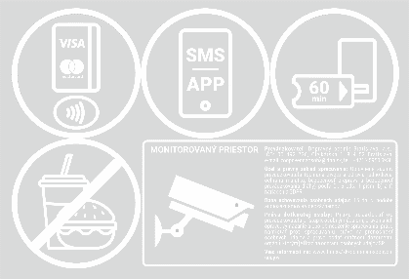 | ks | 500
20 | Viacvýznamová spoločná nálepka Materiál: transparentná samolepiaca fólia (nutná UV odolnosť a farebná stálosť) Potlač: biela Rozmer: 275 x 275 mm Poznámka: Piktogramy sú variabilné za predpokladu zachovania rozmerov nálepky | 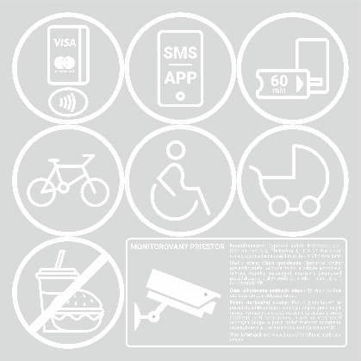 | ks | 500
21 | Viacvýznamová spoločná nálepka Materiál: transparentná samolepiaca fólia (nutná UV odolnosť a farebná stálosť) Potlač: biela Rozmer: 365 x 185 mm Poznámka: Piktogramy sú variabilné za predpokladu zachovania rozmerov nálepky | 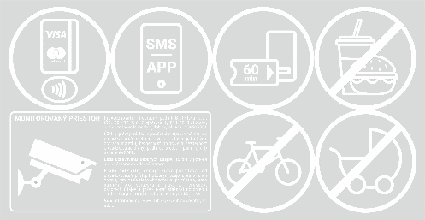 | ks | 500
22 | Prekrytie tlačidla záchrannej brzdy Materiál: polymerická samolepiaca fólia biela Potlač: červená Rozmer: 80 x 80 mm |  | ks | 150
23 | Záchranná brzda Materiál: polymerická samolepiaca fólia biela Potlač: červená Rozmer: 100 x 100 mm (rozmer platí pre bielu fóliu) |  | ks | 150
24 | Záchranná brzda Materiál: polymerická samolepiaca fólia biela Potlač: červená Rozmer: 70 x 70 mm (rozmer platí pre bielu fóliu) |  | ks | 150
25 | Signalizácia vodičovi / Hovor s vodičom Materiál: polymerická samolepiaca fólia biela Potlač: čierna, zelená Rozmer: 100 x 100 mm (rozmer platí pre bielu fóliu) | 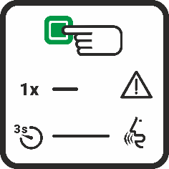 | ks | 100
26 | Signál na núdzové zastavenie Materiál: polymerická samolepiaca fólia biela Potlač: červená Rozmer: 100 x 100 mm (rozmer platí pre bielu fóliu) | 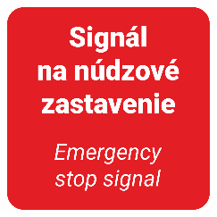 | ks | 100
27 | Signál na núdzové zastavenie Materiál: polymerická samolepiaca fólia biela Potlač: červená Rozmer: 70 x 70 mm (rozmer platí pre bielu fóliu) |  | ks | 100
28 | Priestor miest na státie, sedenie, pre invalidné vozíky Materiál: polymerická samolepiaca fólia biela Potlač : čierna Rozmer: 292 x 130 mm | 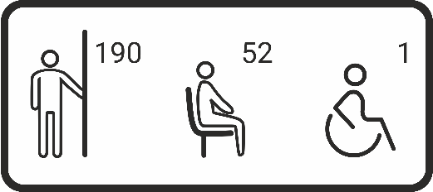 | ks | 50
29 | Priestor je monitorovaný Materiál: polymerická samolepiaca fólia biela Potlač : čierna a žltá Rozmer: 292 x 130 mm | 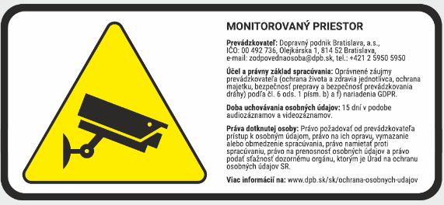 | ks | 50
30 | Hasiaci prístroj Materiál: polymerická samolepiaca fólia biela Potlač: červená Rozmer: 130 x 130 mm (rozmer platí pre bielu fóliu) |  | ks | 300
31 | Miesto prvej pomoci Materiál: polymerická samolepiaca fólia biela Potlač: zelená Rozmery: 130 x 130 mm (rozmer platí pre bielu fóliu) |  | ks | 300
32 | Nálepka /výstraha/ Materiál: polymerická samolepiaca fólia biela Potlač: žltá a čierna Rozmer: 120 x 30 mm (rozmer platí pre bielu fóliu) |  | ks | 150
33 | Nálepka /výstraha/ Materiál: polymerická samolepiaca fólia biela Potlač: žltá a čierna Rozmer: 90 x 30 mm (rozmer platí pre bielu fóliu) |  | ks | 150
34 | Nálepka neotvárajte okná pri zapnutej klimatizácii Materiál: polymerická samolepiaca fólia biela Potlač : modrá Rozmer: priemer 130 mm (rozmer platí pre bielu fóliu) | 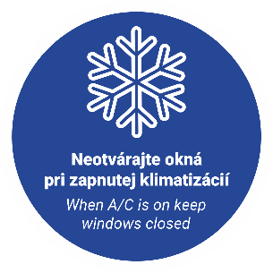 | ks | 150
35 | Dvere pre nástup s invalidným vozíkom Materiál: biela samolepiaca fólia; vyrezaný piktogram na prenosnej fólii Rozmer: 350 x 468 mm |  | ks | 300
36 | Dvere pre nástup s detským kočíkom Materiál: biela samolepiaca fólia; vyrezaný piktogram na prenosnej fólii Rozmer: 405 x 364 mm |  | ks | 300
37 | Priestor pre odkladanie batožiny Materiál: polymerická samolepiaca fólia biela Potlač: modrá Rozmer: priemer 250 mm (rozmer platí pre bielu fóliu) |  | ks | 50
38 | Otváranie dverí Materiál: polymerická samolepiaca fólia biela Potlač: zelená Rozmer: 68 x 90 mm (rozmer platí pre bielu fóliu) |  | ks | 300
39 | Otváranie dverí (na tyč) Materiál: polymerická samolepiaca fólia biela Potlač: zelená Rozmer: 40 x 90 mm (rozmer platí pre bielu fóliu) |  | ks | 300
40 | Navigácia na premiestnenú / náhradnú zastávku Materiál: plagátový papier nenatieraný Potlač: rôzne farby Rozmer: 594 x 841 mm (A1) Poznámka: Variabilný obsah | 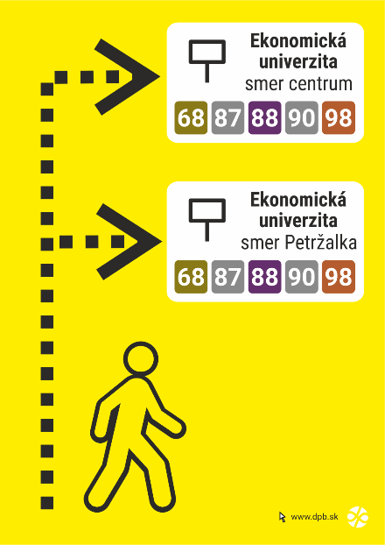 | ks | 50
41 | Navigácia k zastávke náhradnej dopravy Materiál: plagátový papier nenatieraný Potlač: rôzne farby Rozmer: 594 x 841 mm (A1) Poznámka: Variabilný obsah | 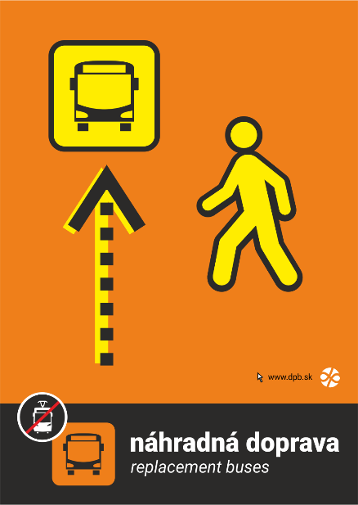 | ks | 50
42 | Oznam na zastávku vo veľkosti A1 Materiál: plagátový papier nenatieraný Potlač: rôzne farby Rozmer: 594 x 841 mm (A1) Poznámka: Variabilný obsah | 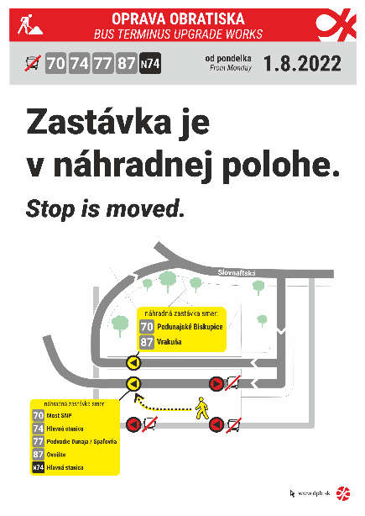 | ks | 15
43 | Linka+cieľ Materiál: liata fólia Avery Dennison MPI 1104 + lamino Avery Dennison DOL 1400 Z Potlač: farebná Rozmer: 475 x 95 mm (rozmer platí pre bielu fóliu) Rôzne kombinácie linky a cieľa. |  | ks | 100
44 | Linka+cieľ Materiál: liata fólia Avery Dennison MPI 1104 + lamino Avery Dennison DOL 1400 Z Potlač: farebná Rozmer: 445 x 95 mm (rozmer platí pre bielu fóliu) Rôzne kombinácie linky a cieľa. |  | ks | 800
45 | Nálepka na infosegment / Názov zastávky Materiál: liata fólia Avery Dennison MPI 1104 + lamino Avery Dennison DOL 1400 Z Potlač: farebná, sivá CMYK 30, 5, 2, 90 Rozmer: 445 x 95 mm Rôzny obsah (názov zastávky, zóna, označenie nástupišťa) |  | ks | 500
46 | Nálepka na infosegment / Názov zastávky Materiál: liata fólia Avery Dennison MPI 1104 + lamino Avery Dennison DOL 1400 Z Potlač: farebná, sivá CMYK 30, 5, 2, 90 Rozmer: 520 x 198 mm Rôzny obsah (názov zastávky, zóna, označenie nástupišťa) | 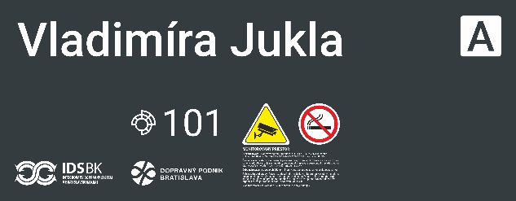 | ks | 100
47 | Zastávka na znamenie Materiál: polymerická samolepiaca fólia biela vyrezaný piktogram na prenosnej fólii Rozmer: 45 x 50 mm |  | ks | 150
48 | Označenie nástupišťa Materiál: polymerická samolepiaca fólia biela Potlač: sivá CMYK 30, 5, 2, 90 Rozmer: 41 x 41 mm (rozmer platí pre bielu fóliu) Poznámka: Rôzne písmená od A po Z |  | ks | 100
49 | Označenie nástupišťa Materiál: polymerická samolepiaca fólia biela Potlač: sivá CMYK 30, 5, 2, 90 Rozmer: priemer 200 mm Poznámka: Rôzne písmená od A po Z |  | ks | 100
50 | Sieť električkových liniek Materiál: biela samolepiaca fólia (lesklá) Potlač: farebná Rozmer: 740 x 210 mm |  | ks | 300
51 | Sieť trolejbusových liniek Materiál: biela samolepiaca fólia (lesklá) Potlač: farebná Rozmer: 740 x 180 mm |  | ks | 300
52 | Vodič v zácviku Materiál: polymerická samolepiaca fólia biela Potlač: čierna, oranžová Rozmer: 350 x 150 mm Písmo: Roboto Black |  | ks | 30
53 | Záložné vozidlo Materiál : polymerická samolepiaca fólia biela Potlač : čierna Rozmer : 430 x 160 mm |  | ks | 30
54 | Označenie pre vodičov do električiek 29T/30T Materiál : polymerická samolepiaca fólia biela Potlač : čierna Rozmer : 130 x 83 mm Poznámka: Rôzny obsah textu | 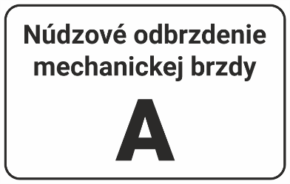 | ks | 50
55 | Žlto-čierne evidenčné čísla veľké + laminácia polymer (130 mm) Materiál: polymerická samolepiaca fólia biela samostatné čísla vyrezané na prenosnej fólii Potlač: žltá a čierna Poznámka: Jednotlivé číslice sú variabilné v rozsahu 0-9 |  | ks | 50
56 | Žlto-čierne evidenčné čísla malé + laminácia polymer (100 mm) Materiál: polymerická samolepiaca fólia biela samostatné čísla vyrezané na prenosnej fólii Potlač: žltá a čierna Poznámka: Jednotlivé číslice sú variabilné v rozsahu 0-9 |  | ks | 50
57 | Nálepky poradových čísiel (1-30+ZV) Materiál: polymerická samolepiaca fólia biela Potlač: červená Rozmer: 65 x 125 mm Poznámka: Rôzny obsah |  | ks | 30
58 | Označenie vozidiel s pohonom na plyn (CNG) Materiál: polymerická samolepiaca fólia biela Potlač: zelená Rozmer: 150 x 110 mm (rozmer platí pre bielu fóliu) |  | ks | 30
59 | Výstražná nálepka Materiál: polymerická samolepiaca fólia biela Potlač: žltá a čierna Rozmer: 150 x 190 mm Písmo: Roboto, výška písmen je 7 mm |  | ks | 30
60 | Príkazová nálepka Materiál: polymerická samolepiaca fólia biela Potlač: modrá Rozmer: 150 x 190 mm Písmo: Roboto, výška písmen 10 mm |  | ks | 30
61 | Kombinovaná nálepka Materiál: polymerická samolepiaca fólia biela Potlač: čierna, žltá, červená a modrá Rozmer: formát A4 /210 x 297 mm/ |  | ks | 30
62 | Deličová nálepka Materiál: polymerická samolepiaca fólia biela Potlač: čierna a žltá Rozmer: 1000 mm x 150 mm (1 m x 15 cm) šírka jednotlivých pásov je 5 cm |  | ks | 15
63 | Najvyššia dovolená rýchlosť – B31a /so spätným odrazom/ Materiál: biela vysoko reflexná samolepiaca fólia („úliková“) Potlač: červená a čierna Rozmer: vonkajší priemer – 20 cm, vnútorný priemer – 15 cm šírka červeného kruhu – 2 cm, 80 – výška 7 cm, písmeno m – výška 2,5 cm Font: Roboto Condensed Bold | 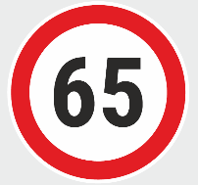 | ks | 30
64 | Návesť B2 „20“ Materiál: biela reflexná fólia Rozmer: 250 x 375 mm Potlač: žltá a čierna, číslo Arial 15 cm Poznámka: čierny obdĺžnik netlačiť, naznačuje veľkosť reflexnej nálepky, čierne bude iba číslo |  | ks | 30
65 | Návesť B5 Materiál : biela reflexná fólia Rozmer : 250 x 375 mm Potlač : žltá a čierna Poznámka: čierny obdĺžnik netlačiť, naznačuje veľkosť reflexnej nálepky, čierna bude iba čiara hrubá 35 mm |  | ks | 30
66 | Návesť D5 Materiál: biela reflexná fólia Potlač: žltá a červená Potlač: 250 x 375 mm Poznámka: čierne čiary netlačiť, naznačujú ohraničenie jednotlivých plôch |  | ks | 30
67 | Návesť D3a Materiál: biela reflexná fólia Rozmer: 400 x 400 mm Potlač: zelená Poznámka: čierny obdĺžnik netlačiť, naznačuje veľkosť reflexnej nálepky |  | ks | 30
68 | Návesť D6 „1“ Materiál: biela reflexná fólia Rozmer: 250 x 375 mm Potlač: čierna Poznámka: čierny obdĺžnik netlačiť, naznačuje veľkosť reflexnej nálepky, čierne bude iba číslo Číslo: Roboto |  | ks | 30
69 | Návesť B13 Materiál: biela reflexná fólia Rozmer: 250 x 495 mm Potlač: čierna Poznámka: čierne obdĺžniky netlačiť, naznačuje len veľkosť reflexnej nálepky, čierne budú písmená a čísla a čiara hrubá 35 mm |  | ks | 30
70 | Návesť S 4a „P“ Materiál: biela reflexná fólia Rozmer: 170 x 270 mm Potlač: žltá a čierna Poznámka: čierne obdĺžniky netlačiť, naznačujú len veľkosť reflexnej fólie a žltú plochu, čierne bude len písmeno P |  | ks | 30
71 | Výhybka mimo prevádzky Materiál: biela reflexná fólia Rozmer: 290 x 290 mm Potlač: čierna |  | ks | 30
72 | Dodatková tabuľka Materiál: biela reflexná fólia Rozmer: 250 x 200 mm Potlač: čierna | 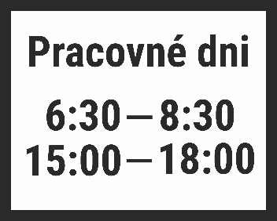 | ks | 30
73 | Nálepka zaťaženia Materiál : polymerická samolepiaca fólia biela Potlač : čierna Rozmer : formát A5 (210 x 148 mm) | 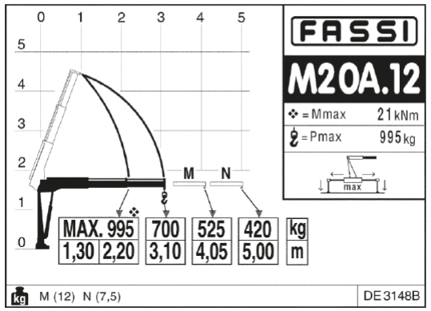 | ks | 10
74 | Materiál: biela samolepiaca fólia (matná) – jednofarebná tlač | 1 cm2 | cm2 | 7,000
75 | Materiál: biela samolepiaca fólia (matná) – dvojfarebná tlač | 1 cm2 | cm2 | 7,000
76 | Materiál: biela samolepiaca fólia (matná) – plnofarebná tlač | 1 cm2 | cm2 | 7,000
77 | Materiál: čierna samolepiaca fólia (matná) – jednofarebná tlač | 1 cm2 | cm2 | 7,000
78 | Materiál: čierna samolepiaca fólia (matná) – dvojfarebná tlač | 1 cm2 | cm2 | 7,000
79 | Materiál: čierna samolepiaca fólia (matná) – plnofarebná tlač | 1 cm2 | cm2 | 7,000
80 | Materiál: biela samolepiaca fólia (lesklá) – jednofarebná tlač | 1 cm2 | cm2 | 7,000
81 | Materiál: biela samolepiaca fólia (lesklá) – dvojfarebná tlač | 1 cm2 | cm2 | 7,000
82 | Materiál: biela samolepiaca fólia (lesklá) – plnofarebná tlač | 1 cm2 | cm2 | 7,000
83 | Materiál: transparentná samolepiaca fólia – jednofarebná tlač | 1 cm2 | cm2 | 7,000
84 | Materiál: transparentná samolepiaca fólia – dvojfarebná tlač | 1 cm2 | cm2 | 7,000
85 | Materiál: transparentná samolepiaca fólia – plnofarebná tlač | 1 cm2 | cm2 | 7,000
86 | Materiál: biela samolepiaca fólia – jednofarebná tlač | 1 cm2 | cm2 | 7,000
87 | Materiál: biela samolepiaca fólia – dvojfarebná tlač | 1 cm2 | cm2 | 7,000
88 | Materiál: biela samolepiaca fólia – plnofarebná tlač | 1 cm2 | cm2 | 7,000
89 | Materiál: biela samolepiaca fólia, vyrezaný text na prenosnej fólii – jednofarebná tlač | 1 cm2 | cm2 | 7,000
90 | Materiál: biela samolepiaca fólia, vyrezaný text na prenosnej fólii – dvojfarebná tlač | 1 cm2 | cm2 | 7,000
91 | Materiál: biela samolepiaca fólia, vyrezaný text na prenosnej fólii – plnofarebná tlač | 1 cm2 | cm2 | 7,000
92 | Materiál: biela reflexná fólia – jednofarebná tlač | 1 cm2 | cm2 | 7,000
93 | Materiál: biela reflexná fólia – dvojfarebná tlač | 1 cm2 | cm2 | 7,000
94 | Materiál: biela reflexná fólia – plnofarebná tlač | 1 cm2 | cm2 | 7,000
95 | Materiál: biela vysoko reflexná samolepiaca fólia (uhlíková) – jednofarebná tlač | 1 cm2 | cm2 | 7,000
96 | Materiál: biela vysoko reflexná samolepiaca fólia (uhlíková) – dvojfarebná tlač | 1 cm2 | cm2 | 7,000
97 | Materiál: biela vysoko reflexná samolepiaca fólia (uhlíková) – plnofarebná tlač | 1 cm2 | cm2 | 7,000
98 | Materiál: biela samolepiaca fólia (UV odolná a farebne stála) – jednofarebná tlač | 1 cm2 | cm2 | 7,000
99 | Materiál: biela samolepiaca fólia (UV odolná a farebne stála) – dvojfarebná tlač | 1 cm2 | cm2 | 7,000
100 | Materiál: biela samolepiaca fólia (UV odolná a farebne stála) – plnofarebná tlač | 1 cm2 | cm2 | 7,000
101 | Materiál: plagátový papier nenatieraný – jednofarebná tlač | 1 cm2 | cm2 | 7,000
102 | Materiál: plagátový papier nenatieraný – dvojfarebná tlač | 1 cm2 | cm2 | 7,000
103 | Materiál: plagátový papier nenatieraný – plnofarebná tlač | 1 cm2 | cm2 | 7,000
104 | Materiál: plagátový papier pololesklý – jednofarebná tlač | 1 cm2 | cm2 | 7,000
105 | Materiál: plagátový papier pololesklý – dvojfarebná tlač | 1 cm2 | cm2 | 7,000
106 | Materiál: plagátový papier pololesklý – plnofarebná tlač | 1 cm2 | cm2 | 7,000
107 | Materiál: liata fólia Avery Dennison MPI 1104 + lamino Avery Dennison DOL 1400 Z – jednofarebná tlač | 1 cm2 | cm2 | 7,000
108 | Materiál: liata fólia Avery Dennison MPI 1104 + lamino Avery Dennison DOL 1400 Z – dvojfarebná tlač | 1 cm2 | cm2 | 7,000
109 | Materiál: liata fólia Avery Dennison MPI 1104 + lamino Avery Dennison DOL 1400 Z – plnofarebná tlač | 1 cm2 | cm2 | 7,000
110 | Materiál: biely komatex (hrúbka 5 mm) – jednofarebná tlač | 1 cm2 | cm2 | 7,000
111 | Materiál: biely komatex (hrúbka 5 mm) – dvojfarebná tlač | 1 cm2 | cm2 | 7,000
112 | Materiál: biely komatex (hrúbka 5 mm) – plnofarebná tlač | 1 cm2 | cm2 | 7,000
113 | Materiál: samolepiaca fólia na okno – jednostranne priehľadná (perforovaná) – plnofarebná tlač | 1 cm2 | cm2 | 7,000
Celková cena (súčet položiek 1 až 113) |  |  |  |  |  | 0.00

